Solicitud gráfica
 | Área: | Matemáticas |  |  | Fecha:
 | Grado: | 11
 | Título del tema: | Funciones |  |  | ¿Cuaderno de estudio o recurso? | Recurso
 | Editor: | Cristhian Bello |  |  | Motor del recurso | F13

 | Código guión o recurso: | MA_11_01_REC70 | ← Para determinar este código, visite la hoja de Ayuda
 |  |  |  |  | ESPECIFICACIÓN DE ARCHIVOS A ENTREGAR
Núm. | Archivo Shutterstock o ruta en web | Imagen para: | Tipo | Formato | Nombre imagen SMALL | Tamaño imagen SMALL | Nombre imagen ZOOM | Tamaño imagen ZOOM | Descripción | Observaciones
IMG01 | Ver observaciones | Recurso F13 | Ilustración | Horizontal | MA_11_01_REC70_IMG01.jpg | 800 x 460 px |  |  | 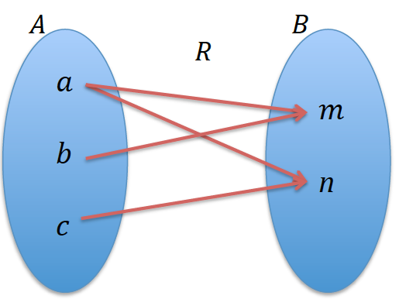 | Diagrama sagital de la relacion
IMG02 | Ver observaciones | Recurso F13 | Ilustración | Horizontal | MA_11_01_REC70_IMG02.jpg | 800 x 460 px |  |  | 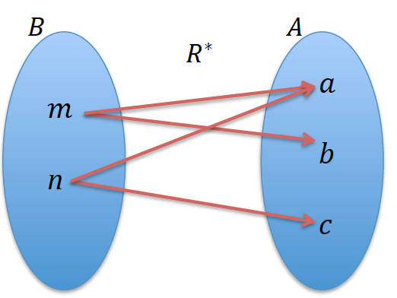 | Diagrama sagital de la relacion
IMG03 | Ver observaciones | Recurso F13 | Ilustración | Horizontal | MA_11_01_REC70_IMG03.jpg | 800 x 460 px |  |  | 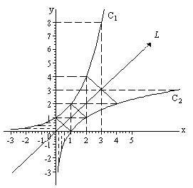 | Colocar colores diferentes a L, C_1 y C_2, L se dibuja punteada
IMG04 | Ver observaciones | Recurso F13 | Ilustración | Horizontal | MA_11_01_REC70_IMG04.jpg | 800 x 460 px |  |  | 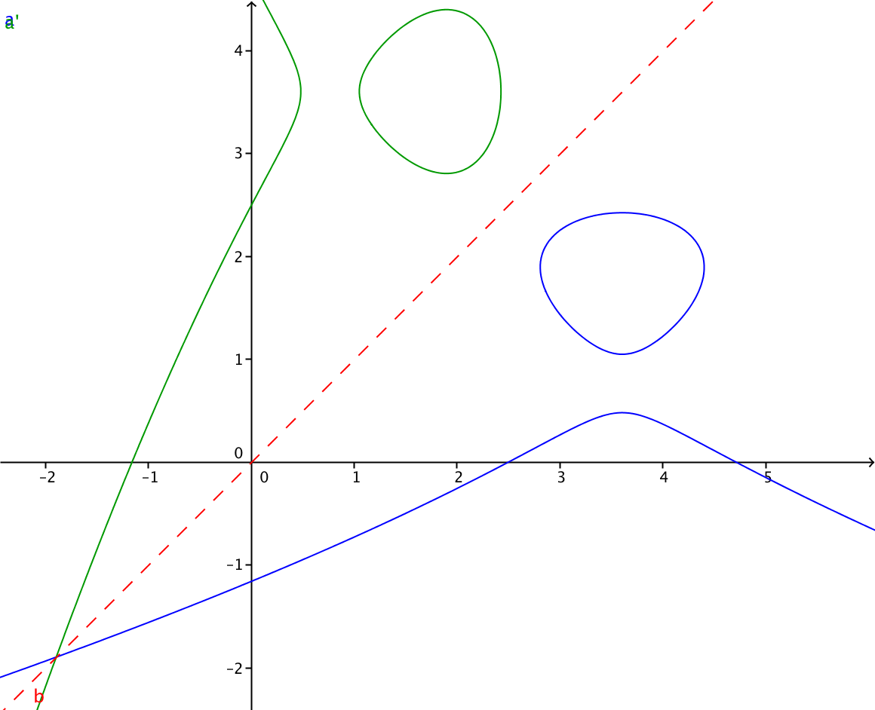 | Son dos relaciones, una en azul y la otra en verde, la curva se puede hacer al criterio del dibujante, pero la condicion especifica es que la relacion verde sea la reflexion por el eje x=y de la relacion azul. Como se muestra en la figura.
IMG05 | Ver observaciones | Recurso F13 | Ilustración | Horizontal | MA_11_01_REC70_IMG05.jpg | 800 x 460 px |  |  | 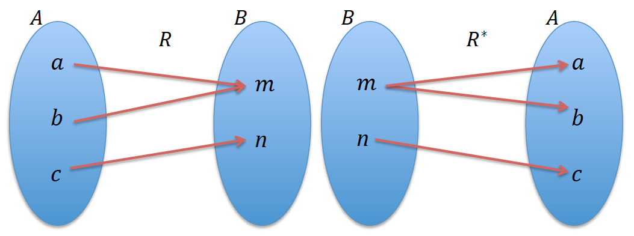 | Modificar los diagramas sagitales, para que tengan el mismo estilo en este motor. diagrama sagital de la relacion R y de la relacion reciproca R*
IMG06 | Ver observaciones | Recurso F13 | Ilustración | Horizontal | MA_11_01_REC70_IMG06.jpg | 800 x 460 px |  |  | 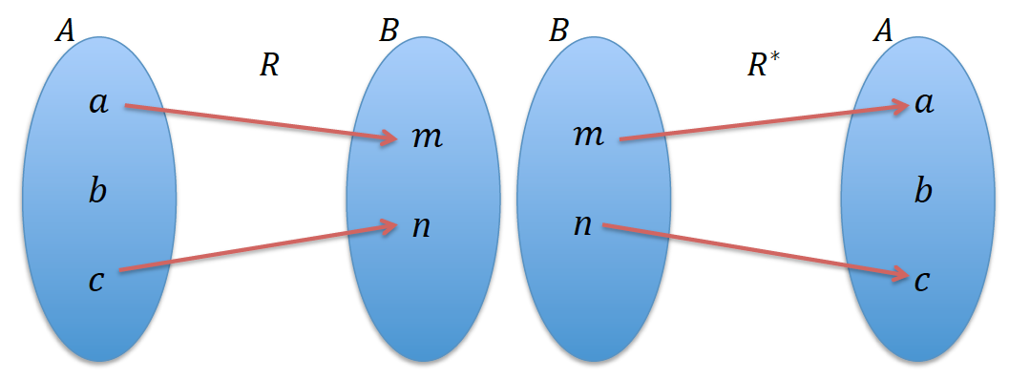 | Diagrama sagital de la relacion R y de la relacion reciproca R*
IMG07 | Ver observaciones | Recurso F13 | Ilustración | Horizontal | MA_11_01_REC70_IMG07.jpg | 800 x 460 px |  |  | 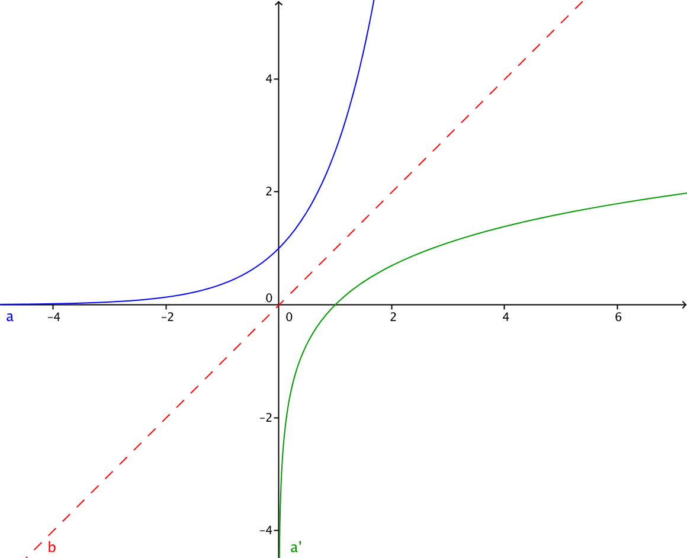 | Grafica de las funciones e elevado a la x, logaritmo natural de x; y la recta punteada x=y
IMG08 | Ver observaciones | Recurso F13 | Ilustración | Horizontal | MA_11_01_REC70_IMG08.jpg | 800 x 460 px |  |  | 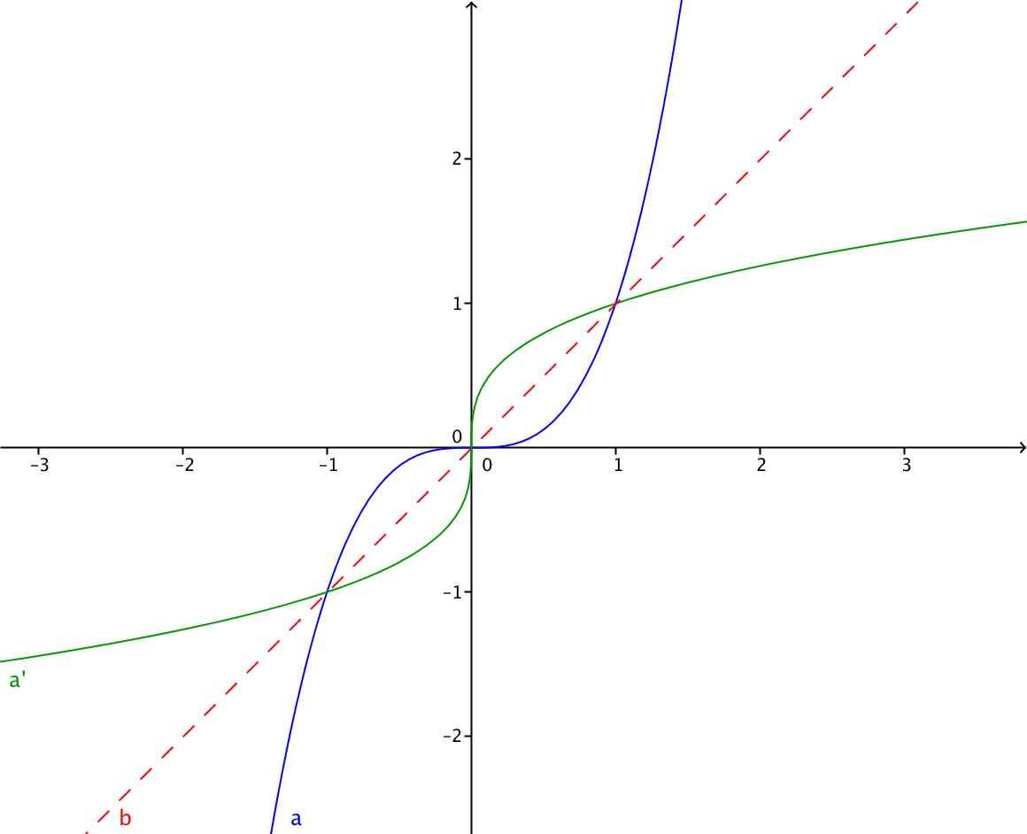 | Grafica de las funciones x al cubo, raiz cubica de x, la recta x=y puenteada
IMG09 | Ver observaciones | Recurso F13 | Ilustración | Horizontal | MA_11_01_REC70_IMG09.jpg | 800 x 460 px |  |  | 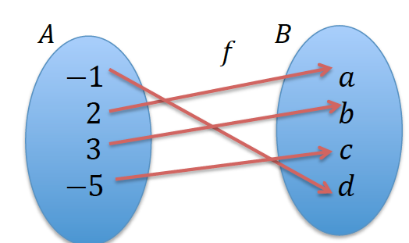 | No es la imagen solicitada, sobra e

